상품제안서
와이키키 포시즌 텀블러 355/473ml[인쇄무료] | 상품코드: F26520

 |  |  |  |  |  |  | 02-412-0044 | www.easy1.co.kr
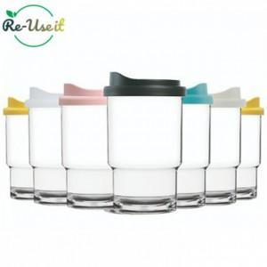

【상세/제작정보】

【인쇄/포장옵션】 | 실크 / 포장지포장

【공급단가】 | 수량 | 200~ | 500~ | 1,000~ | 3,000~ | 5,000~
*VAT별도 | 355 | 3,120원 | 3,070원 | 3,000원 | 2,920원 | 2,870원
 | 473 | 3,500원 | 3,440원 | 3,360원 | 3,270원 | 3,220원

【상품 URL】 | https://easy1.co.kr:443/src/goods_detail.php?gdno=26520

